Hoja1
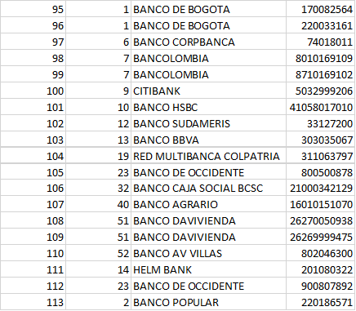
Punto de recaudos | Banco donde Consigna | Cuenta | codigo
Olimpica | Bancolombia | 8710169102 | 99 | 1110065021
Efecty | Davivienda | 26269999475 | 109 | 1110055181
Superefectivo | Caja Social | 21000342129 | 106 | 1110055161
Gtech | Citibank | 5032999206 | 100 | 1110065031
Sia | Bogota | 220033161 | 96 | 1110055011
 | Banco Agrario | 16010151070 | 107 | 1110055171
 | Bancolombia | 8010169109 | 98 | 1110055041

